상품제안서
타워(II)수성볼펜세트 | 상품코드: F18100

 |  |  |  |  |  |  | 02-412-0044 | www.easy1.co.kr
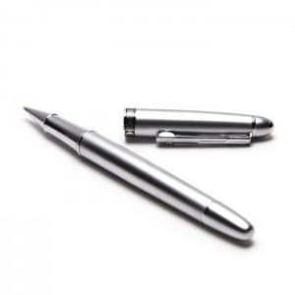 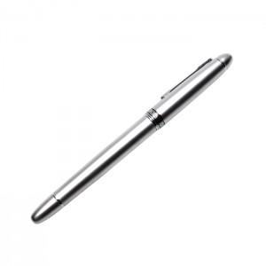 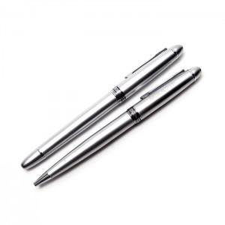

【상세/제작정보】 | <p><span style="color: rgb(102, 102, 102);">발주 전 재고확인 부탁드립니다!!</span></p><p style="color: rgb(102, 102, 102);">&nbsp;&nbsp;<br>ο 부가세 별도 가격입니다&nbsp;<br>ο 특별한 경우를 제외한 1도 인쇄 기본 최소주문량 이하 소량 주문시 인쇄비는</p><p style="color: rgb(102, 102, 102);">추가됩니다.&nbsp;<br>ο 제품 색상과 화면 이미지 색상이 다소 차이가 있을 수 있습니다.&nbsp;<br>ο 제품가격이 변경 될 수 있으니 주문시 확인하십시요.&nbsp;<br>ο 제품가격은 최소 수량 가격 입니다. 대량구매시 별도 상담하십시요.&nbsp;<br>ο 제품 대금이 결재(입금) 확인후 출고 됩니다.&nbsp;&nbsp;</p><p><span style="color: rgb(102, 102, 102);">ο 제품 배송은 택배나 화물로 배송됩니다.</span>&nbsp;</p>

【인쇄/포장옵션】 | 실크 / 포장지포장

【공급단가】 | 수량 | 50~ | 100~ | 300~ | 500~ | 1,000~
*VAT별도 | 단가 | 14,950원 | 14,300원 | 13,750원 | 13,200원 | 12,870원

【상품 URL】 | http://www.easy1.co.kr/src/goods_detail.php?gdno=18100

